DIAGRAMA DE DISEÑO
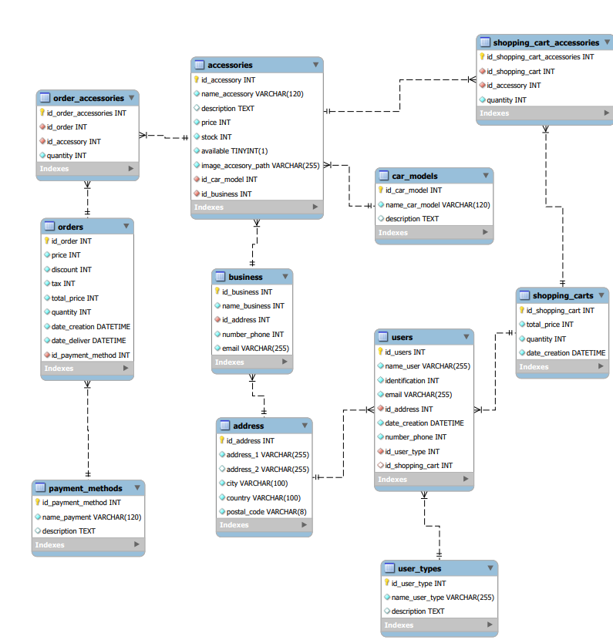

DIAGRAMA DE DISEÑO DE FUNCIONES UML

Relacion de las dependencias para el desarrollo de enlance con base en los requerimientos del front y back end para el complejo desarrollo del mismo

ASIGNADO A: MARIA FERNANDA VARGAS CARRILLO

